資料4-4 令和2年外来状況
参考資料4-4
＜大阪急性期・総合医療センター リハビリテーション科における MSWが介入した高次脳機能障がいの外来患者の通院状況＞

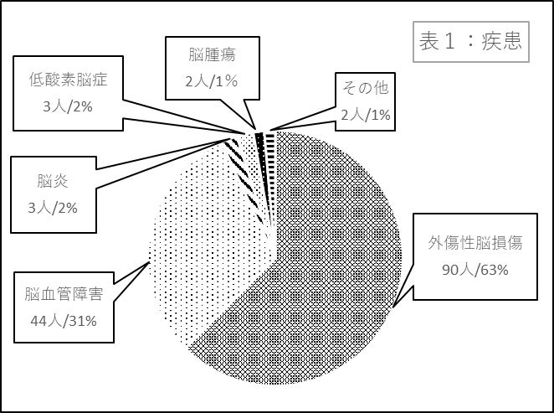
 | ＜表１：疾患＞
 | 疾患 | 人数 | ％
 | 外傷性脳損傷 | 90 | 63%
 | 脳血管障害 | 44 | 31%
 | 脳炎 | 3 | 2%
 | 低酸素脳症 | 3 | 2%
 | 脳腫瘍 | 2 | 1%
 | その他 | 2 | 1%
 | 合計 | 144 | 100%

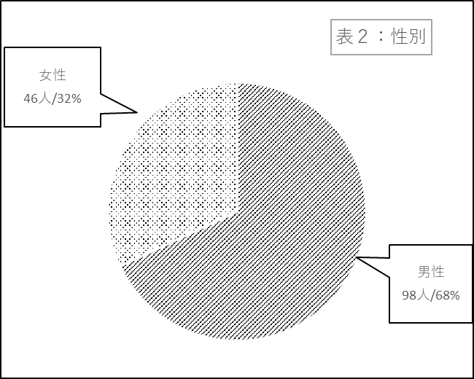

 | ＜表２：性別＞
 | 性別 | 人数 | ％
 | 男性 | 98 | 68%
 | 女性 | 46 | 32%
 | 合計 | 144 | 100%

＜資料4-4＞

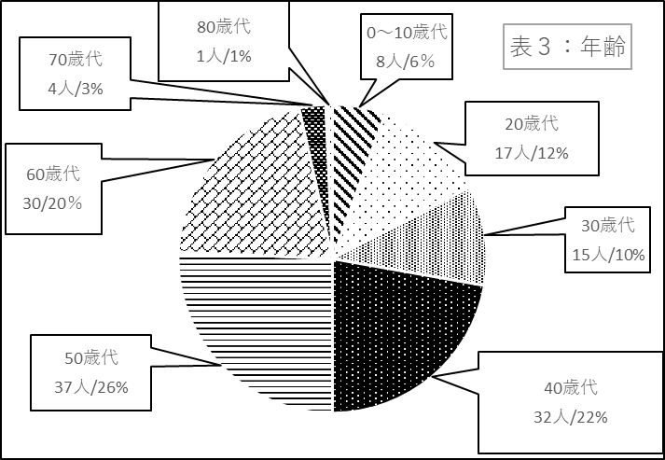
 | ＜表３：年齢＞
 | 年代 | 人数 | ％
 | 0～10歳代 | 8 | 6%
 | 20歳代 | 17 | 12%
 | 30歳代 | 15 | 10%
 | 40歳代 | 32 | 22%
 | 50歳代 | 37 | 26%
 | 60歳代 | 30 | 20%
 | 70歳代 | 4 | 3%
 | 80歳代 | 1 | 1%
 | 合計 | 144 | 100%

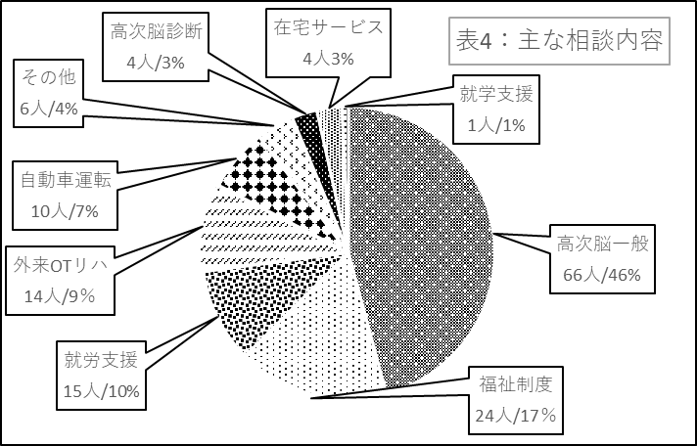
 | ＜表4：主な相談内容＞
 | 主な相談内容 | 人数 | ％
 | 高次脳一般 | 66 | 46%
 | 福祉制度 | 24 | 17%
 | 就労支援 | 15 | 10%
 | 外来OTリハ | 14 | 9%
 | 自動車運転 | 10 | 7%
 | その他 | 6 | 4%
 | 高次脳診断 | 4 | 3%
 | 在宅サービス | 4 | 3%
 | 就学支援 | 1 | 1%
 | 合計 | 144 | 100%

